R2
No. | Task | Manday
 |  | PM | BA | SA | Developer | Tester | Sr.SAP | ABAP | Sr. CPI | Sr. WSO2 | Jr. WSO2 | Infrastructure | DevOps
1 | หน้าจอ Search Formula |  |  | 1 | 2 | 1
2 | หน้าจอกำหนดสูตร Min-Max และ export excel |  |  | 3 | 16 | 2 |  |  |  |  |  |  |  | ไปเขียน PPS ให้ lock parameter
 | sum | 0 | 0 | 4 | 18 | 3 | 5

R2 | Min-Max Calculation

หน้าจอ Search Formula

Set Safety stock

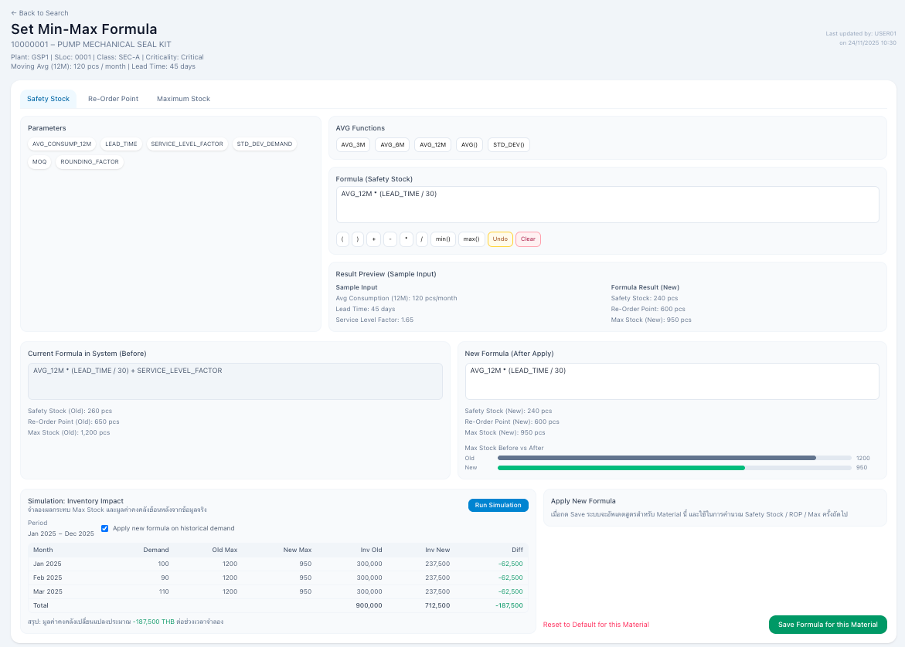
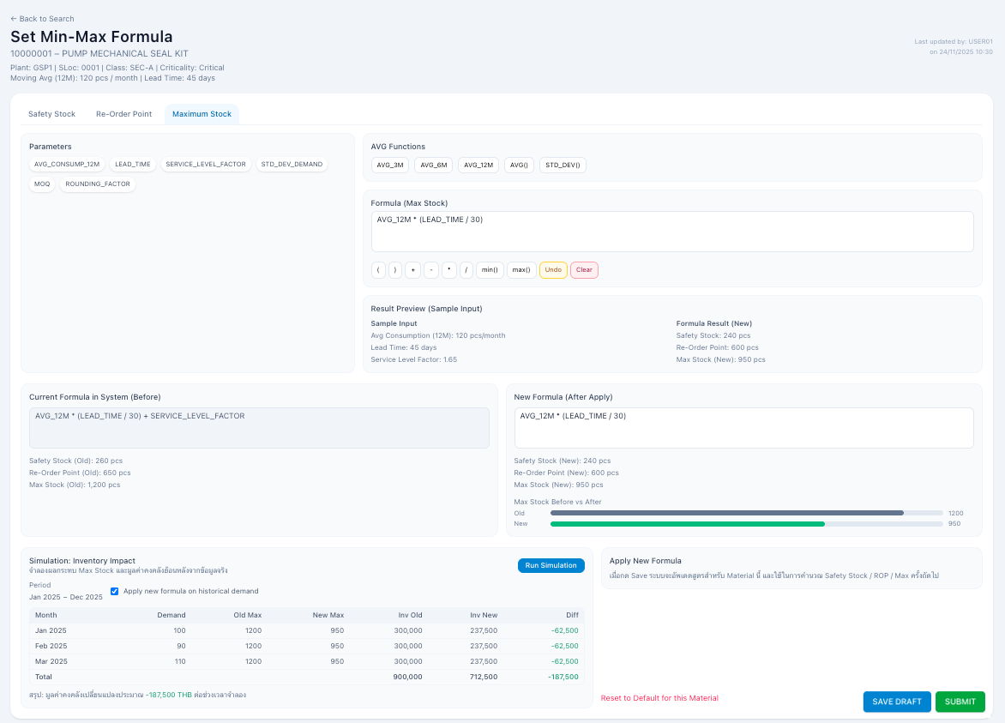

Export ข้อมูล MESC

หน้าจอแสดง To do List - Requester |  |  |  |  |  |  | หน้าจอแสดง To do List - Approver

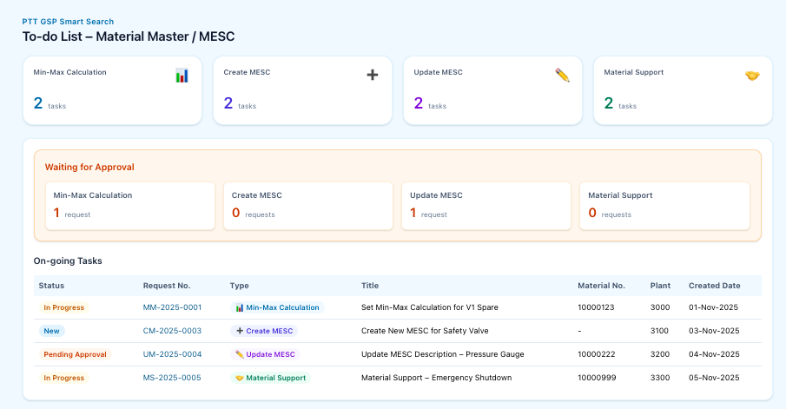
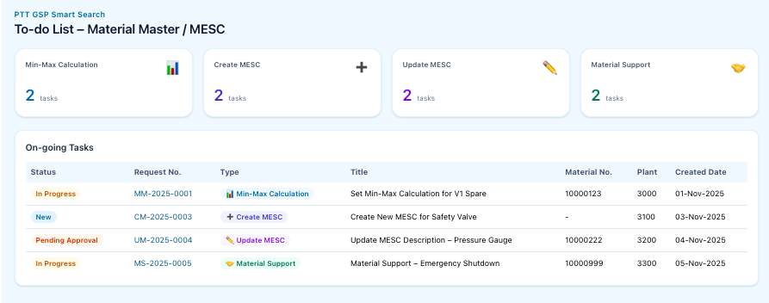

หน้าจอแสดง Search Request

R3
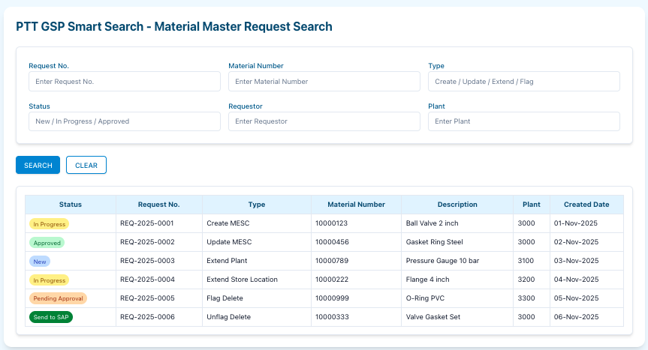
No. | Task | Manday
 |  | PM | BA | SA | Developer | Tester | Sr.SAP | ABAP | Sr. CPI | Sr. WSO2 | Jr. WSO2 | Infrastructure | DevOps
1 | Create MESC Multiple |  |  | 5 | 3 | 5
 | เลือกว่าจะกรอกแบบ Full / Lean |  |  |  | 2
 | ** ต้องมี logic validate แต่ละ sheet(ทั้งหมด 9 Sheet) จะต้องมีการ Map Field Excel กับหน้าจอต้องตรงกัน |  |  |  | 8
 | เสนอให้ upload excel |  |  |  | 2
2 | Approve / Reject Create MESC Multiple |  |  | 1 | 5 | 2
3 | หน้าจอแสดง To do List - Requester |  |  | 2 | 3 | 2
4 | หน้าจอแสดง To do List - Approver |  |  | 2 | 3 | 2
5 | Send to SAP
 | Program แบ่งคิว ปั้น Interface ส่งไป Create Material on SAP |  |  | 5 | 5 | 5
 | e-mail แจ้งผลสำเร็จ / ไม่สำเร็จ |  |  |  | 3
 | หน้าจอตรวจสอบผลการส่งข้อมูลไป SAP และมี Action ให้ Resent / Cancel |  |  |  | 5
 | Sum |  |  | 15 | 39 | 16 | 56 | 52 | 14.5 | 15 | 4 |  |  | *sap รวม create, update

Create MESC Single |  |  |  |  |  |  |  | Create MESC Multiple

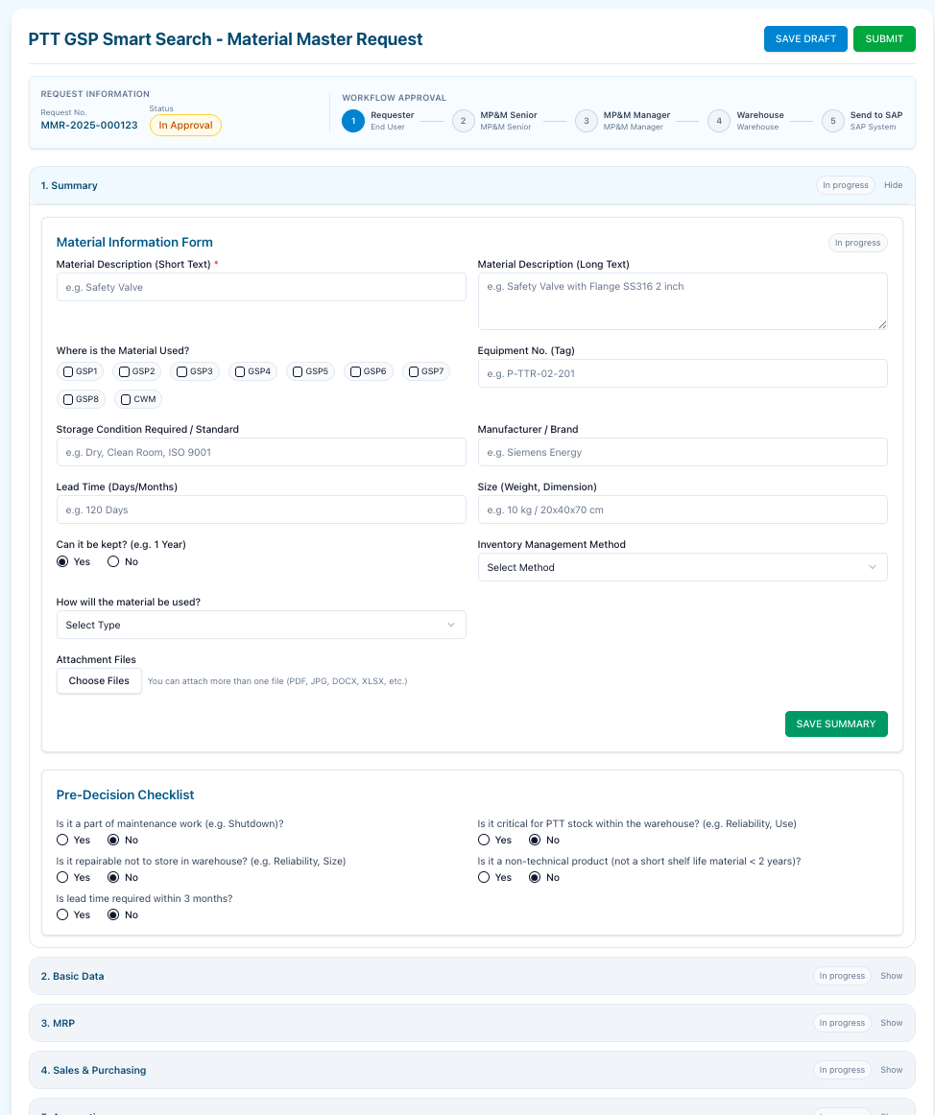

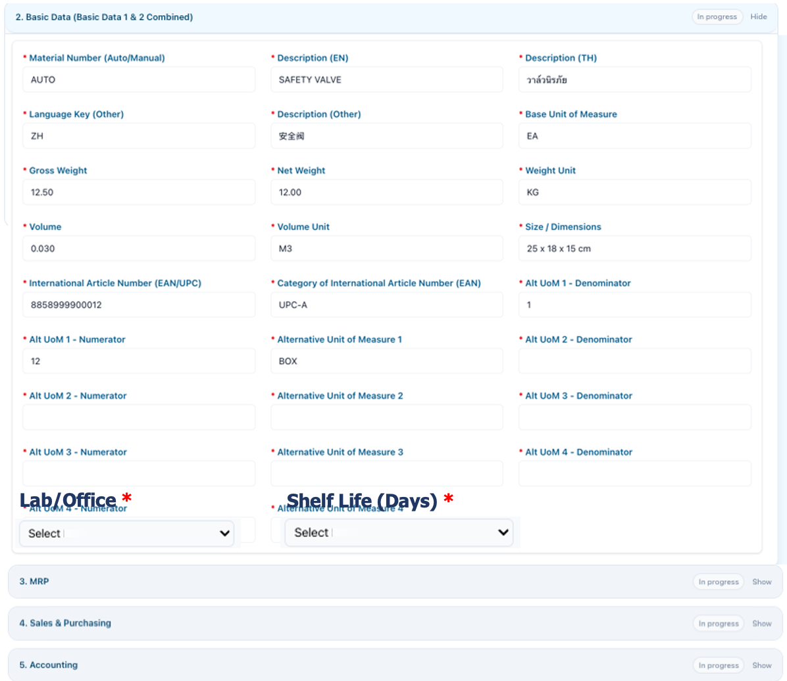

To do List - Requester |  |  |  |  |  |  |  |  | To do List -Approver

Search Request

R4
No. | Task | Manday
 |  | PM | BA | SA | Developer | Tester | Sr.SAP | ABAP | EDP | Tech Review | Security | Infrastructure | DevOps
1 | Update MESC - Screen & Approval |  |  | 5 | 10 | 5
 | Update MESC - Upload Excel |  |  |  | 8

Update MESC Multiple

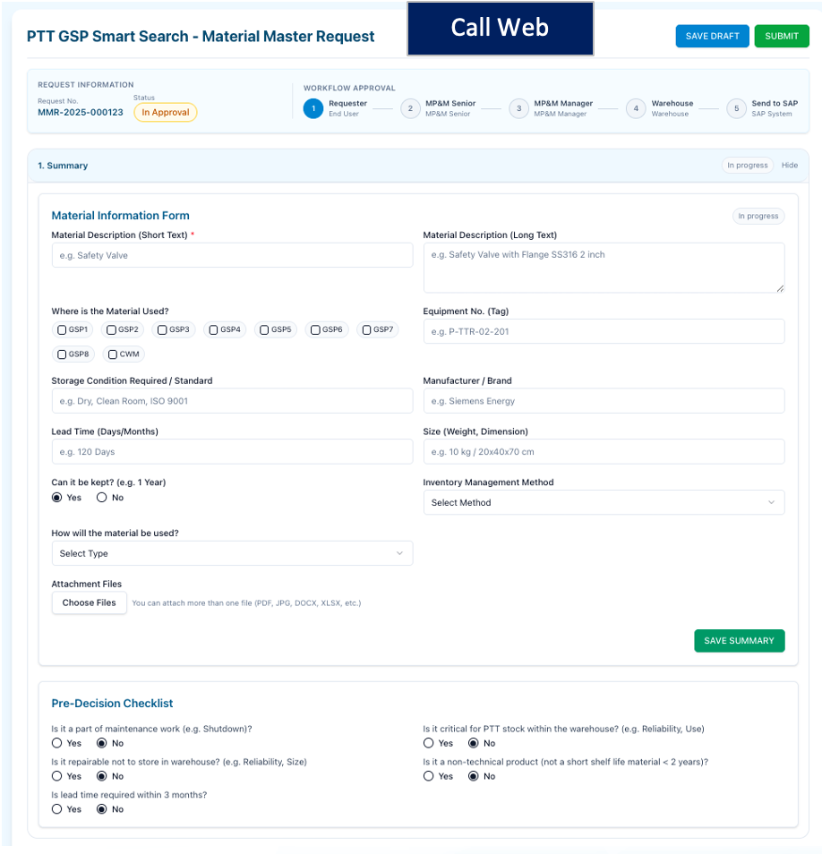
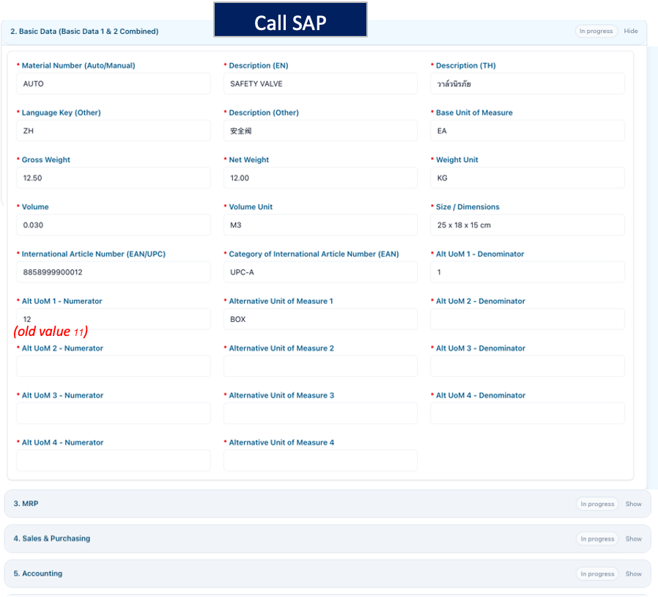

 | ตอนสร้างไฟล์ Excel ให้ระบุด้วยว่า จะ update view ไหนบ้าง

R5
No. | Task | Manday
 |  | PM | BA | SA | Developer | Tester | Sr.SAP | ABAP | EDP | Tech Review | Security | Infrastructure | DevOps
1 | Create Request |  |  | 3 | 6 | 4
 | Workflow |  |  |  | 4
2 | Approve & Assign Request |  |  | 1 | 5
3 | Update Request |  |  | 1 | 4
 | list PO Ref (ดึง PO ตาม Mat) ถ้าดึงจาก lake จะใช้ที่มีอยู่แล้ว |  |  |  | 1
 | sum |  |  | 5 | 20 | 4
Create Request |  |  |  |  |  |  | Approve & Assign
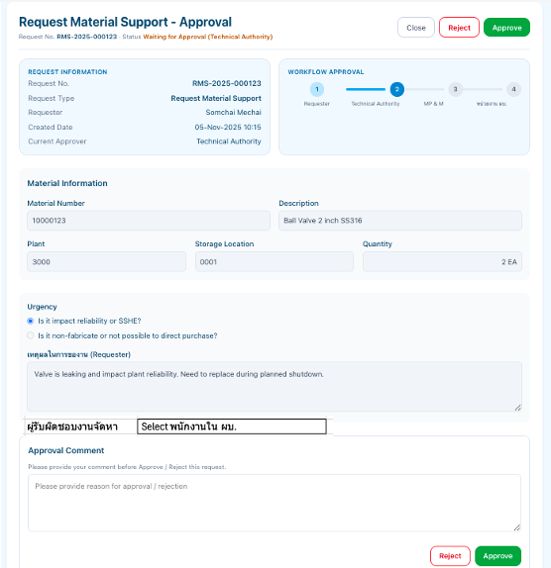
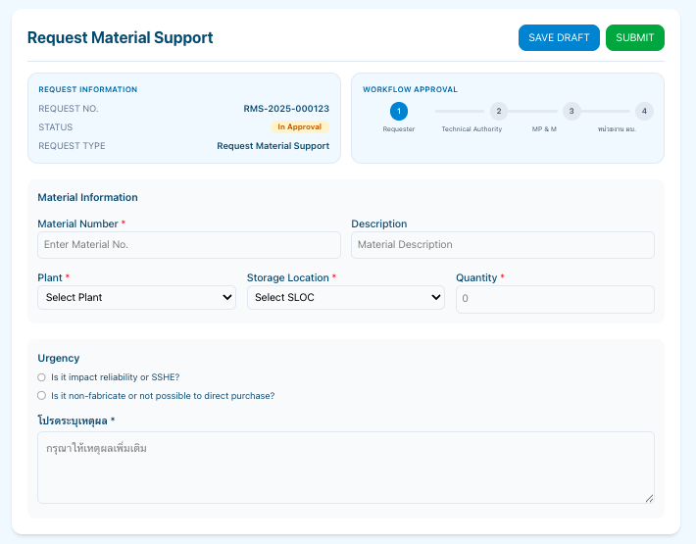

Search Request

Update Request

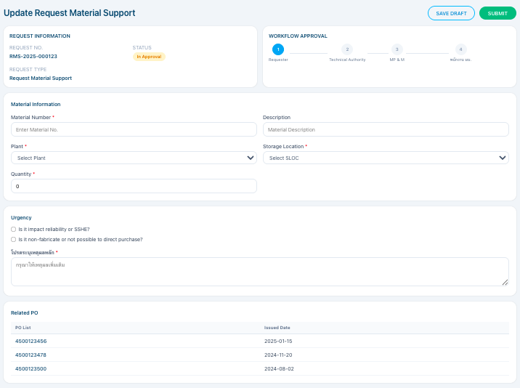

 | status

R6
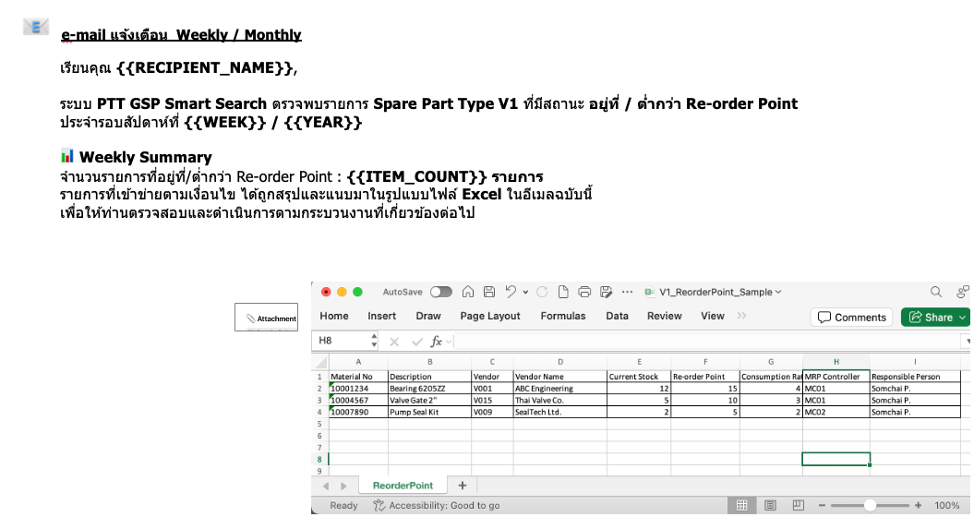
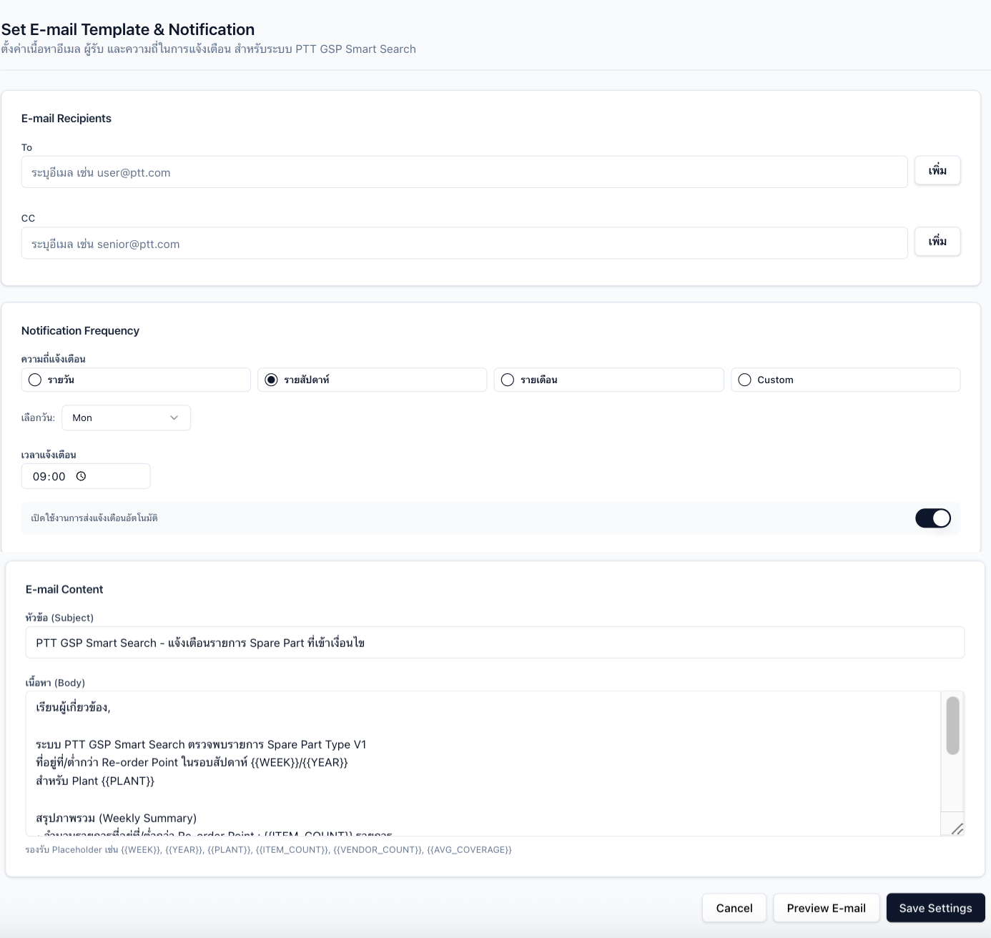
No. | Task | Manday
 |  | PM | BA | SA | Developer | Tester | Sr.SAP | ABAP | EDP | Tech Review | Security | Infrastructure | DevOps
1 | Search Material |  |  | 1 | 4 | 3
 | Sheet 1 แสดง Detail - General Info |  |  | 2 | 5
 | Sheet 2 แสดง Related PO |  |  | 1 | 2 |  | 3
 | แสดง pop up preview e-mail |  |  |  | 3
 | Sheet 3 แสดง Mat detail (reuse จากหน้าสร้าง Mat) |  |  | 2 | 3
2 | Search ดึงเงื่อนไข Mat under ROP |  |  | 1 | 3 | 3
3 | สร้าง Job ส่ง e-mail แจ้งเตือนรายการที่ต่ำกว่า ROP |  |  |  | 5
3.1 | หน้าจอ Set template e-mail และกำหนด To, CC และ set ความถี่แจ้งเตือนได้ |  |  | 1 | 3
 |  |  | sum | 8 | 28 | 6 | 3
Material Movement Searching Function

1 | หน้าจอ Search
 | Search ดึงเงื่อนไข Mat under ROP

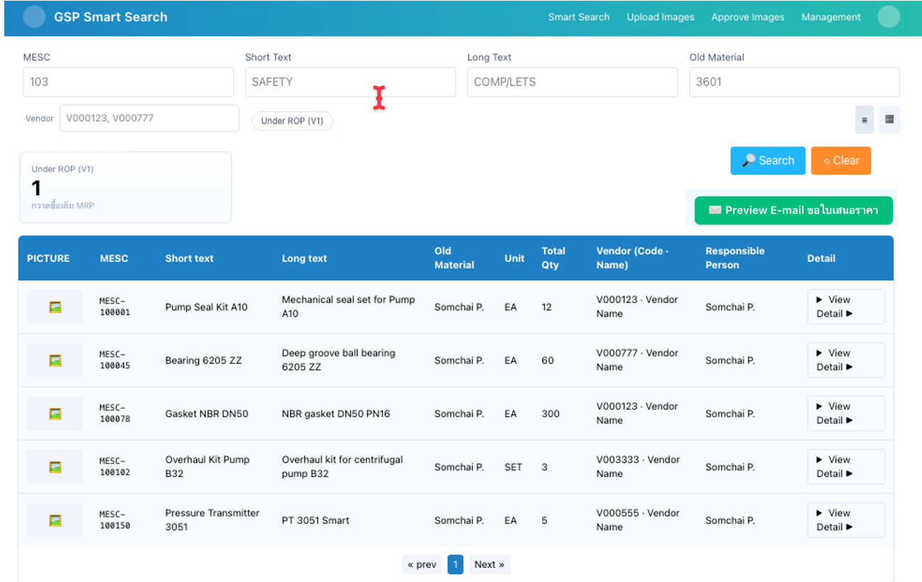

Sheet 1 - หน้าจอแสดง Detail

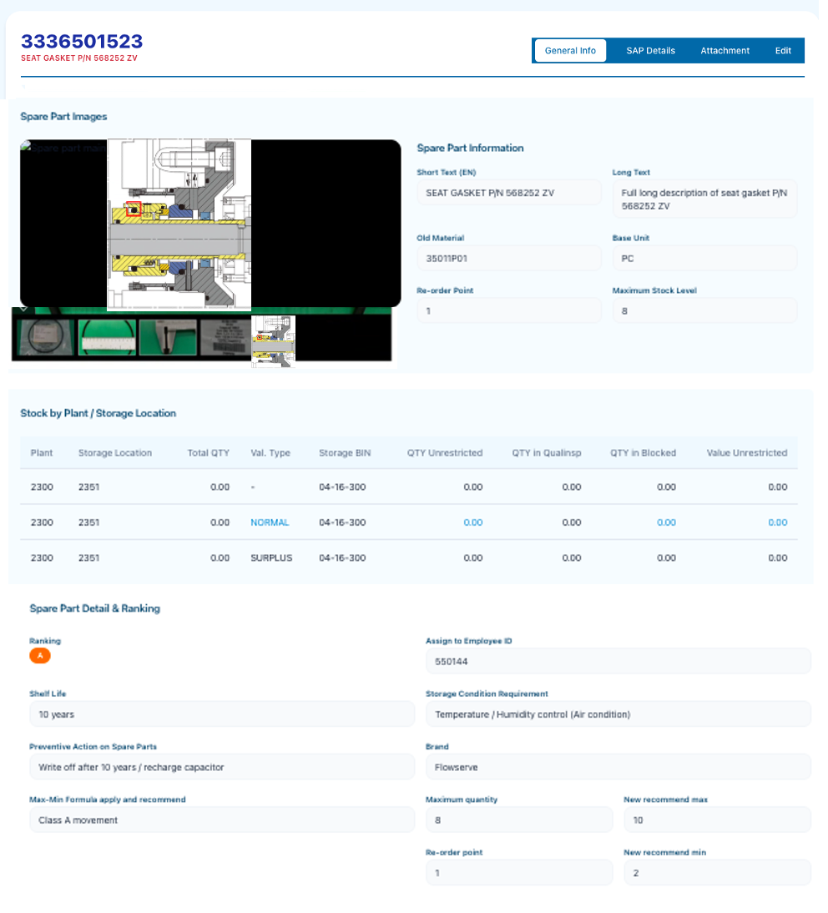

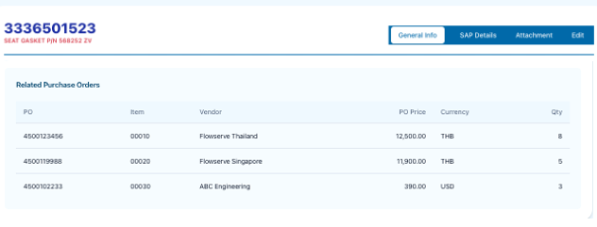
Sheet 2 - แสดง PO Detail
 |  |  |  |  |  |  |  | ** e-mail ดูข้อมูลใน Datalake แล้วไม่สามารถใช้ได้ เนื่องจากเป็นแค่ Information / ถ้าหลาย e-mail จะคั่นด้วยเครื่องหมาย
 |  |  |  |  |  |  |  | ทำเป็น Editor

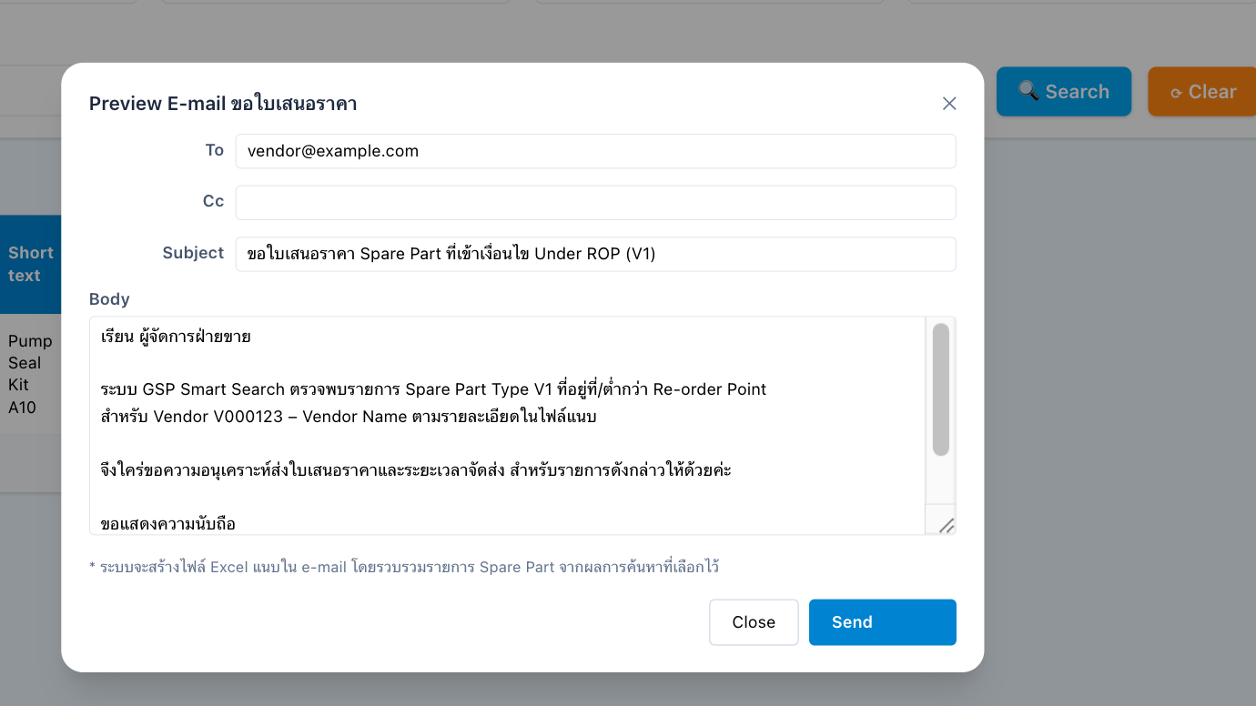
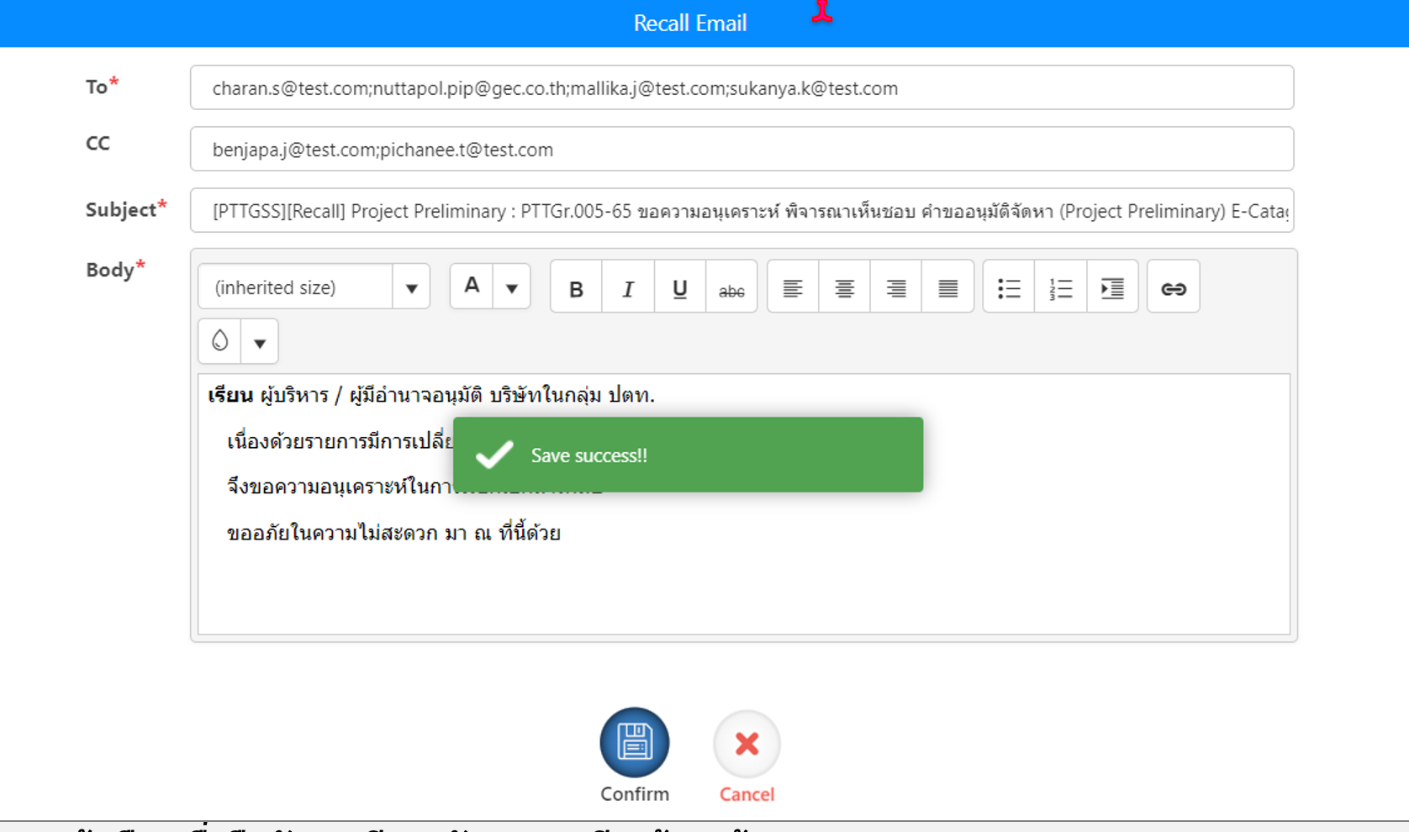

Sheet 3 - แสดง SAP Details

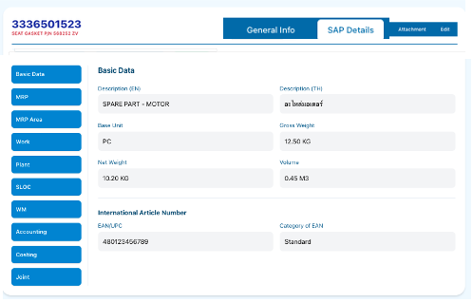

3 | สร้าง Job ส่ง e-mail แจ้งเตือนรายการที่ต่ำกว่า ROP |  |  |  |  |  | 3.1 | หน้าจอ Set template e-mail และกำหนด To, CC และ set ความถี่แจ้งเตือนได้

R7
No. | Task | Manday
 |  | PM | BA | SA | Developer | Tester | Sr.SAP | ABAP | EDP | Tech Review | Security | Infrastructure | DevOps
1 | Upload excel สำหรับเตรียมข้อมูล |  |  | 1 | 5 | 5 | 5
 | ทำ Table Prepare ข้อมูลสำหรับออก Dashboard เนื่องจากข้อมูลเยอะ |  |  |  | 5
 | Excel ดึงรายการจาก SAP และ Smart search |  |  | 2 | 3
 |  |  | sum | 3 | 13 | 5 | 5

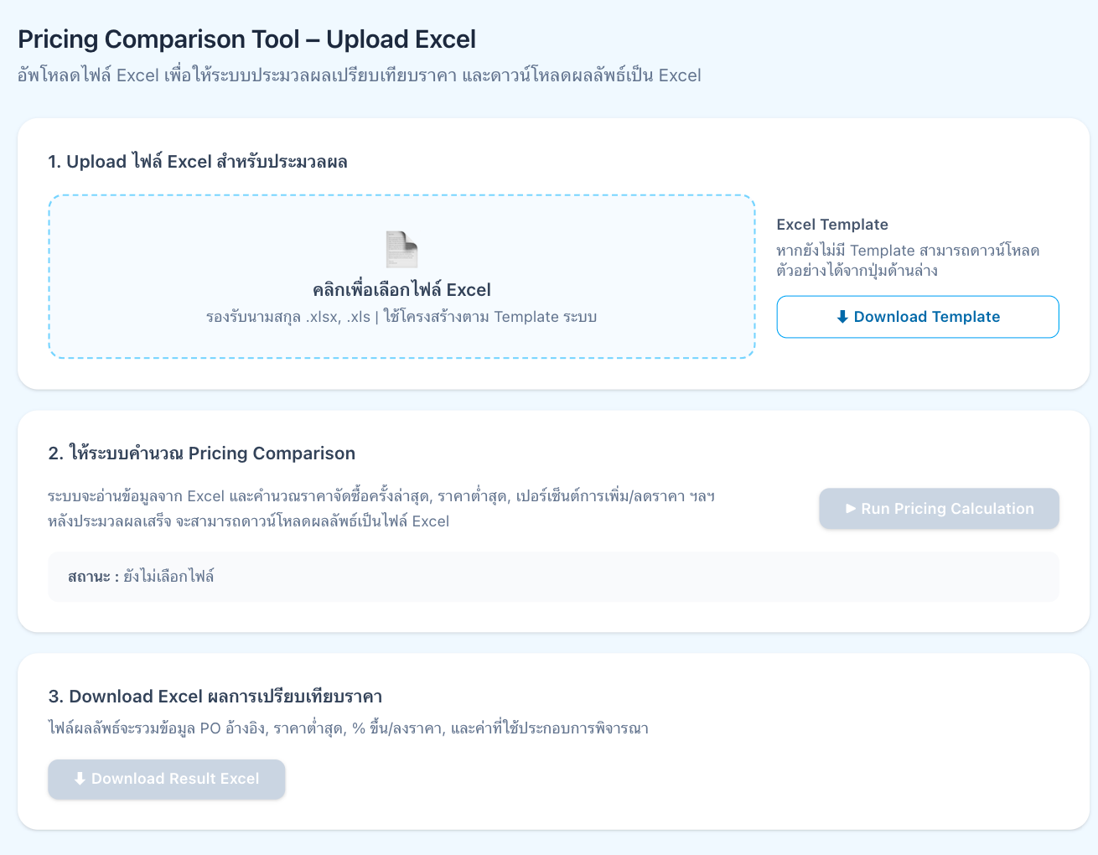
Pricing Comparation Tool
 |  |  |  |  |  |  |  | Excel

R8
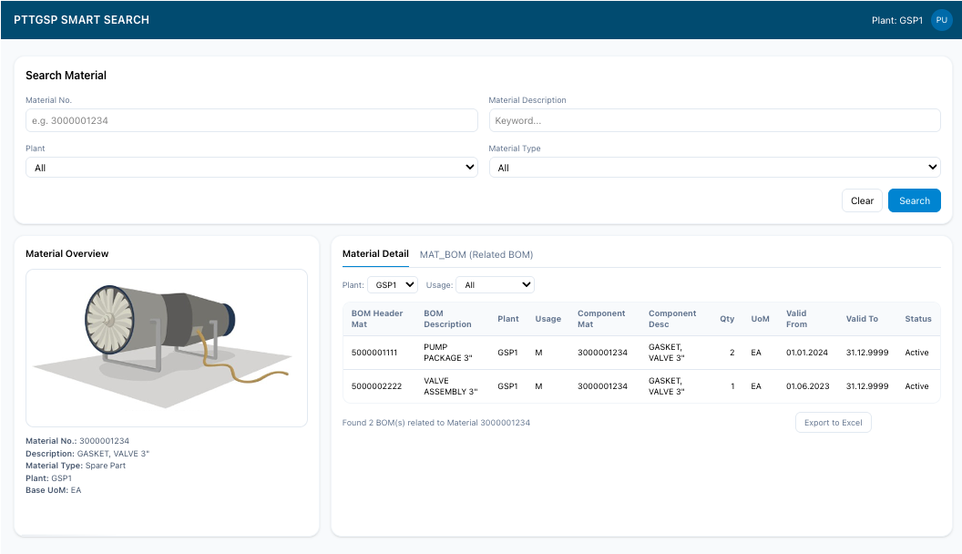
No. | Task | Manday
 |  | PM | BA | SA | Developer | Tester | Sr.SAP | ABAP | EDP | Tech Review | Security | Infrastructure | DevOps
1 | Smart Long Term Maintenance Plan |  |  | 3 | 4 | 3
 | แสดง Form ตอนสร้าง Mat |  |  |  | 3
 | popup ระบุ |  |  |  | 1
 |  |  | sum | 3 | 8 | 3
 |  |  |  |  |  |  | Mandays SAP รวมอยู่ใน Task ตอนดึงจาก Datalake

R9
No. | Task | Manday
 |  | PM | BA | SA | Developer | Tester | Sr.SAP | ABAP | EDP | Tech Review | Security | Infrastructure | DevOps
1 | Dashboard 1 Overall Inventory grouping ตาม Spare Part Class “SEC,A,B,C” |  |  | 3 | 5 | 2 | 3
 | Drill Down รายเดือนได้ |  |  |  | 5
 | ทำ Table Prepare ข้อมูลสำหรับออก Dashboard เนื่องจากข้อมูลเยอะ |  |  |  | 3
2 | Dashboard 2 - Movement และ Short Fall, Excess |  |  | 3 | 5 | 2 | 3 |  |  |  |  |  |  | ~331775
 | กราฟย่อย |  |  |  | 5
 | ทำ Table Temp ทำ Pivot |  |  |  | 3
 |  |  |  | 6 | 26 | 4 | 6

Dashboard 1 | Overall Inventory ตาม Class, Critical | ข้อ 8.1, 8.2 ของ user
 |  | สีแดงคือ สั่งเข้า
 | รายปี | สีเขียวคือ ขาเบิกออก -> Movement type =TBD |  |  |  |  |  |  |  | Drill down เป็นรายเดือน

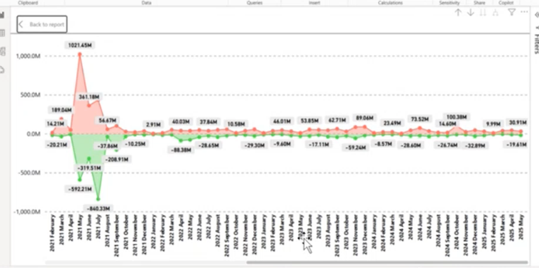
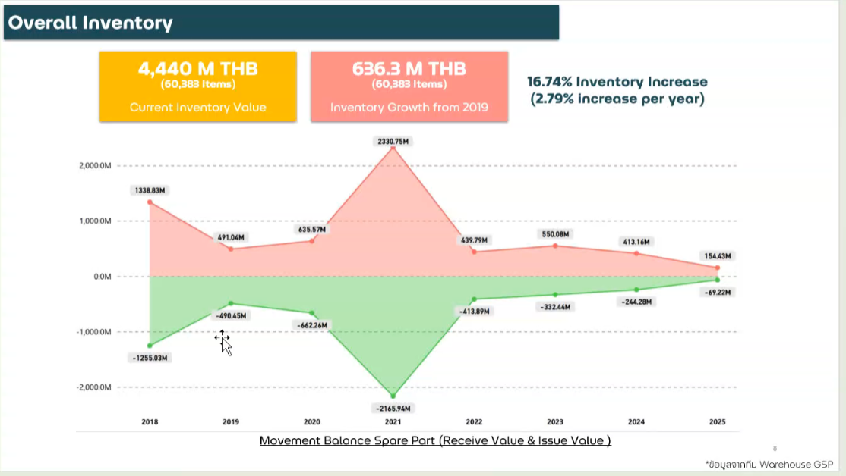

Dashboard 2

 |  | หน่วย | MB |  |  |  |  |  |  | หน่วย | %

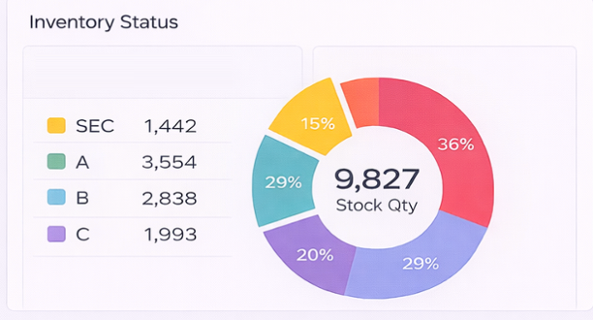
 |  |  |  |  |  |  |  |  |  |  |  | เอาInventory มา grouping ตาม Class
 |  |  |  |  |  |  |  |  |  |  |  | ไม่มี Shortfall / excess
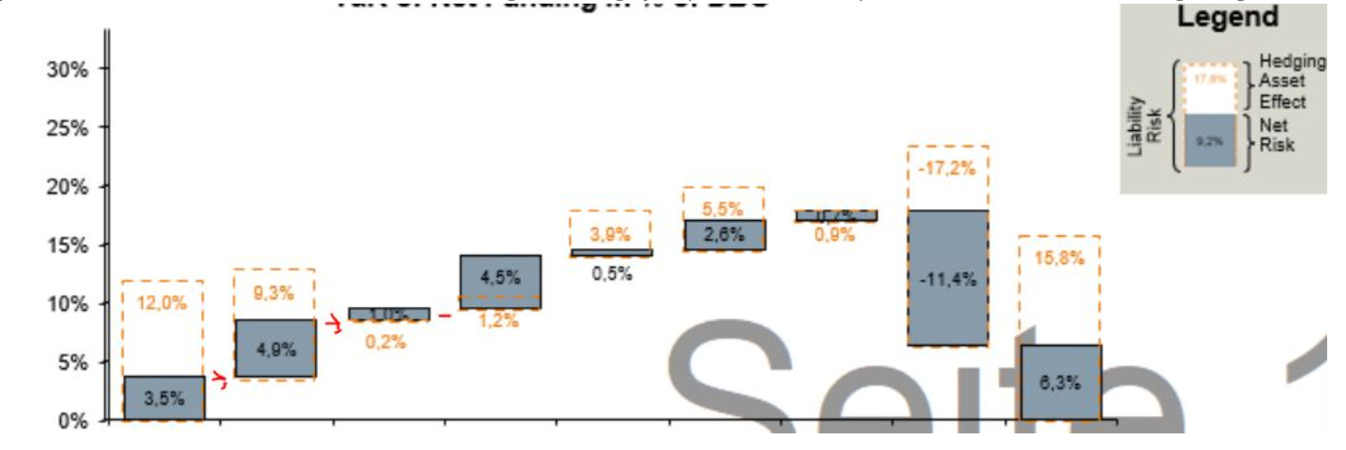

 | กราฟ 1
 | MB

 |  | Total | SCE | A | B | C | None Ranking

 | กราฟ 2
 | MB

R10
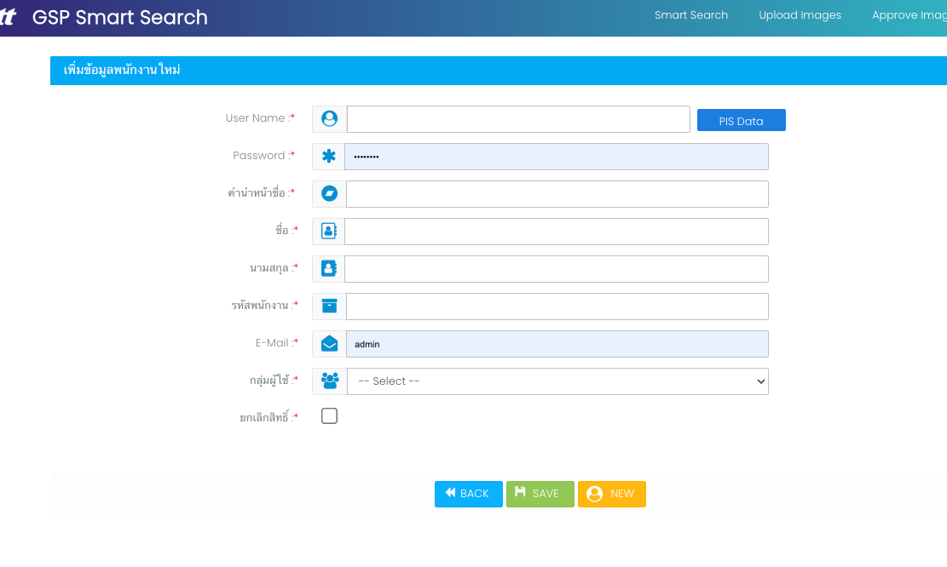
No. | Task | Manday
 |  | PM | BA | SA | Developer | Tester | CA&A Tean | ABAP | EDP | Tech Review | Security | Infrastructure | DevOps
1 | Multifactor Authentication for Azure AD (PTT Employee) |  |  | 3 | 7 | 3 | 1
2 | Multifactor Authentication for Azure AD B2C (PTT Digital (support team))
3 | ปรับปรุงหน้า Add / Update User, Permission เชื่อมต่อ CA&A |  |  | 2 | 3
4 | Migration User, Role |  |  | 6 | 2 |  | 3

 | MFA
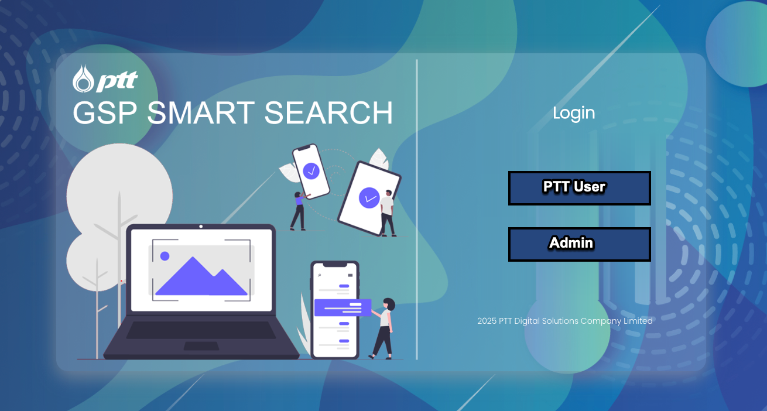

 | ปรับปรุงหน้า Add / Update User, Permission เชื่อมต่อ CA&A

R11
No. | Task | Manday
 |  | PM | BA | SA | Developer | Tester | CA&A Tean | ABAP | EDP | Tech Review | Security | Infrastructure | DevOps
1 | เพิ่ม Program แจ้ง Session Timeout กรณีเว้นว่างจากการใช้งาน |  |  | 0.5 | ระบบมีอยู่แล้ว | 0.5
2 | เพิ่ม Program แจ้ง Session Timeout กรณีใช้งานอย่างต่อเนื่อง |  |  |  | 2

เพิ่ม Program แจ้ง Session Timeout กรณีใช้งานอย่างต่อเนื่อง | 